상품제안서
카카오 포인트 3단 자동우산 | 상품코드: S40438

 |  |  |  |  |  |  | 02-713-8555 | www.synergygift.co.kr
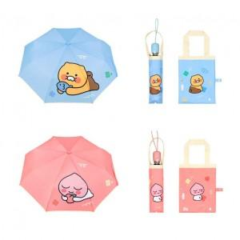

【상세/제작정보】

【인쇄/포장옵션】 | 스티커, 커버1도인쇄 / OPP(비닐)

【공급단가】 | 수량 | 30~ | 100~ | 300~ | 500~ | 1,000~
*VAT별도 | 춘식이 | 14,400원 | 13,500원 | 13,000원 | 12,700원 | 12,500원
 | 어피치 | 14,400원 | 13,500원 | 13,000원 | 12,700원 | 12,500원

【상품 URL】 | https://www.synergygift.co.kr:443/src/goods_detail.php?gdno=40438

